SAC A DOS ILLIMITES
Problème de sac à dos Illimités (unbounded)
Le nom original vient d'un problème où un randonneur essaie d'emballer les objets les plus précieux sans surcharger le sac à dos.
Chaque article a une certaine valeur/avantage et poids. Une limitation de poids global donne la contrainte unique.
On peut prendre le même objet plusieurs fois dans le sac à dos illimité (unbounded)
Il faut choisir parmis | Objets | Poids | Valeur | Choisi ?
ces objets | 1 | 12 | 4 | 0
pour obtenir | 2 | 1 | 2 | 2
le sac qui a la plus grande | 3 | 4 | 10 | 7
valeur possible sous contrainte | 4 | 1 | 1 | 0
de poids <= 30 | 5 | 2 | 2 | 0

Poids total des objets choisis |  | 30
limite de poids |  | 30
valeur totale |  | 74

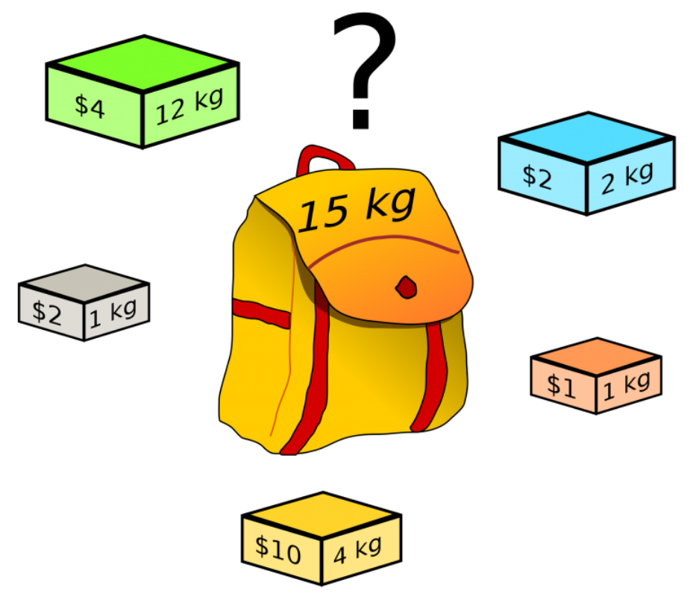
Légende : Noms donnés aux ranges
poids | C2:C6 | Le poids de chaque objet
valeur | D2:D6 | La valeur de chaque objet
choisis | E2:E6 | Ce sont les variables de décision de type entier (0-1) que va apporter la solution du solveur
poids_total | C8 | A la suite du clic sur 'solve', on va avoir cette information calculée
limite_poids | C9 | C'est la contrainte unique
valeur_totale | C10 | C'est la function objectif à minimiser à l'aide du solveur

